Sheet1
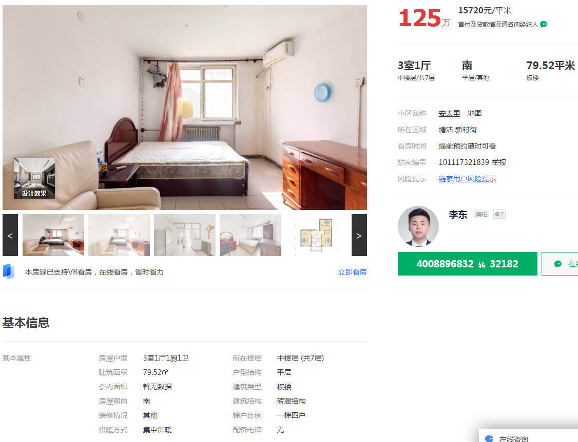

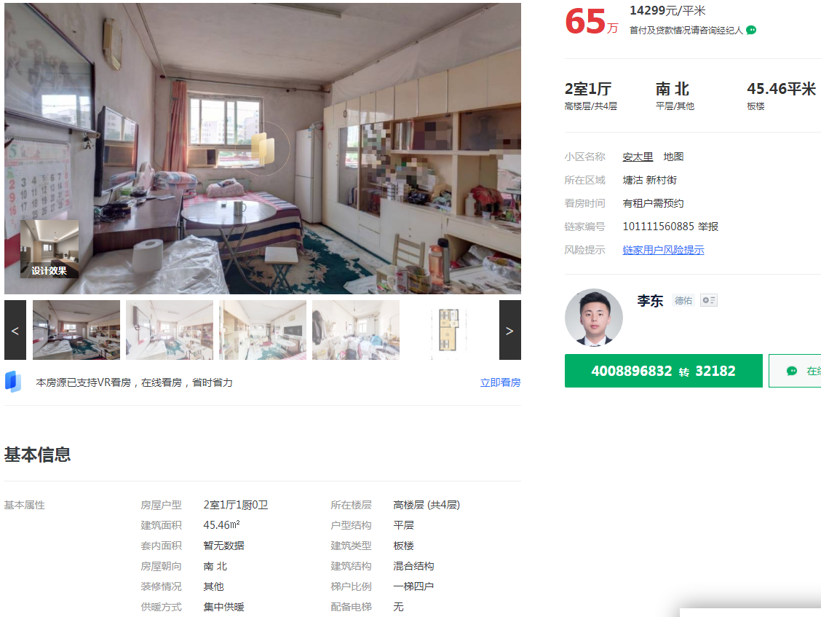

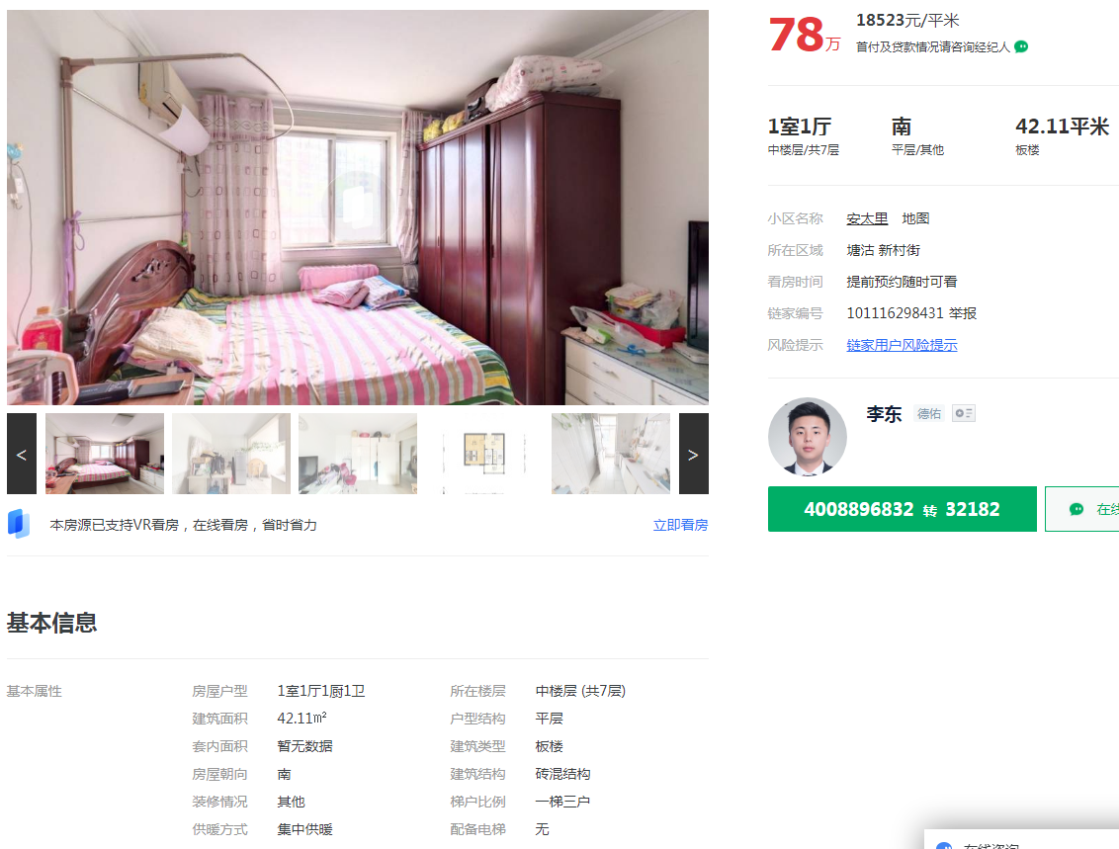

 | 安太里 | 79.52 | 15720 | 中区 | 南 | 简装
 | 安太里 | 45.46 | 14299 | 高区 | 南北 | 简装
 | 安太里 | 42.11 | 18523 | 中区 | 南 | 简装

1 | 安太里建成年代
2
3
4
5
6
7

